利用者名簿
 | 利用者名簿
日時 |  | 年 月 日 時 ～ 時

大ホール
多目的室
音楽スタジオ（ 1 2 3 ）
和室（ 大 小 ）
キッズルーム
小ホール
（ M1 M2 M3 ）
（ D1 D2 D3 ）
（ C1 C2 C3 C4 C5 C6 ）
（ A1 A2 ）
施設

団体名

代表者名

連絡先 自宅か携帯電話

どちらか

大阪コロナ追跡システム
読み取り人数 名
こちらのQRコードからメールアドレスを登録しましたら、当館の来館者から新型コロナウイルスの感染者が確認された場合、接触のおそれがある方へ大阪府からお知らせメールを送付します。
① スマートフォン等でQRコードを読み取る。
② 入力アドレスにメールアドレスを登録する。
③ 登録確認メールが届く。
※ 登録は、ご来館のつど必要となります。
お名前 |  | 連絡先 自宅か携帯番号

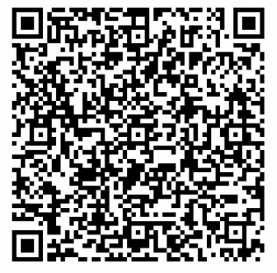
1

2

3

4

5

6

7

8

9

10

11

12
 |  |  | 記入欄、裏面へつづく
 | 新型コロナウィルス感染症の感染拡大防止対策を踏まえながら、当館は開館します。 小規模な患者の集団（クラスター）が次の集団を生み出すことを防止するためにも、施設の利用事項の順守及び利用者名簿への記載提出にご協力お願いします なお、いただいた個人情報は、当館において責任をもって管理するとともに、万一感染症患者が発生した場合における保健所業務に限り使用させていただきます。

 |  |  |  | 東大阪市文化創造館施設管理者

